Hárok1

RNDr. Marta Megyesiová
Výrazy v magických štvorcoch

 | Na začiatku si zopakuj klasický magický štvorec v N:
 |  |  |  |  |  |  |  |  | Hodnotenie:
 |  |  | 9 |  | 17 |  |  |  | 0
 |  |  |  | 12 |  |  |  |  | 0 | 0
 |  |  |  |  | 15 |  |  |  | 0 | 0

 | Skús ešte magický štvorec v obore celých čísel:

 |  |  | -2 | -1 |  |  |  |  | 0
 |  |  |  | 1 |  |  |  |  | 0 | 0
 |  |  |  | 3 |  |  |  |  | 0 | 0

 | A teraz sa už potrápime s výrazmi s premennými:

 |  |  | -2 | 3x |  |  |  |  | 0
 |  |  |  | x-1 |  |  |  |  | 0 | 0
 |  |  |  | -x-2 |  |  |  |  | 0 | 0

 |  | 4x+2 | x+1 |  | 0 | 3x+2 |  |  | 0 | 0
 |  | 2x+1 |  |  |  | x+1 |  | 0 | 0 | 0 | 0
 |  | 0 |  |  |  | -x |  | 0 | 0 | 0 | 0

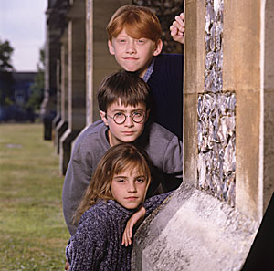
 |  |  |  | Môžeš žískať: |  |  | 25
 |  |  |  | Podarilo sa ti: |  |  | 0
 |  |  |  | Tvoja úspešnosť: |  |  | 0.0%
 |  |  |  | ZNÁMKA: |  |  | 5

